小学校１～３年生用
エコライフDAY（デイ）＆WEEK（ウィーク）埼玉２０２３（冬）チェックシート 小学校１～３年生用

 | ステップ１：エコライフDAY 下のとりくみこうもくを見て、1日、かんきょうのことをかんがえてせいかつしてみよう！

 | ステップ2：エコライフWEEK 下のとりくみこうもくを見て、できるものを1しゅうかんつづけてみよう！ |  |  |  |  |  |  |  | 🔌マークはせつでんにつながるこうもくだよ。

 |  | できたことに、「✔」をしよう。 「おうちのかた」はとりくめたにんずうをえらんでね。（ ）のすうじ は、１日にへらせる「にさんかたんそ」 で、たんいは「ぐらむ（ｇ）」だよ。
 |  | 🔌 1（リビング） | 🔌 2（リビング） | 🔌 3（リビング） | 🔌 4 (リビング) |  | 5（おふろ・せんめんじょ）
 | みんなでとりくんでみよう！ | 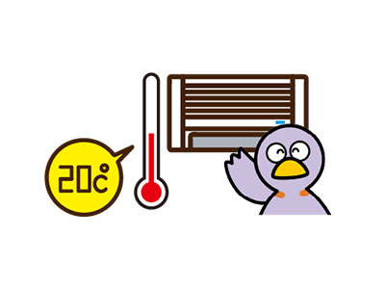 しつおん20℃をめやすに、だんぼうをひかえめにつかった。（144グラム） | テレビなどの かでんせいひんを つかわないときは、しゅでんげんをきったり、コンセントからプラグをぬいた。（70グラム） | 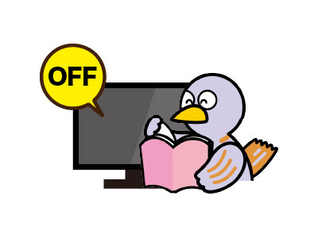 ほかのことをするときは、テレビをけした。（21グラム） | 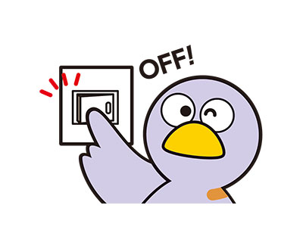 へやをでるときは、あかりをけした。（19グラム） |  | おゆやみずを ながしっぱなしにしなかった。（はみがきのときなど）（84グラム）
 | じぶん | 1日できたら✔(144g) | 1日できたら✔(70g) | 1日できたら✔(21g) | 1日できたら✔(19g) |  | 1日できたら✔(84g)
 |  | 1しゅうかんできたら✔(1,008g) | 1しゅうかんできたら✔(490g) | 1しゅうかんできたら✔(147g) | 1しゅうかんできたら✔(133g) |  | 1しゅうかんできたら✔(588g)
 | おうちのかた | 1日できたにんずう(144g) | 1日できたにんずう(70g) | 1日できたにんずう(21g) | 1日できたにんずう(19g) |  | 1日できたにんずう(84g)
 |  | 1しゅうかんできたにんずう(1,008g) | 1しゅうかんできたにんずう(490g) | 1しゅうかんできたにんずう(147g) | 1しゅうかんできたにんずう(133g) |  | 1しゅうかんできたにんずう(588g)
 |  | へらせた「にさんかたんそ」(g) | へらせた「にさんかたんそ」(g) | へらせた「にさんかたんそ」(g) | へらせた「にさんかたんそ」(g) |  | へらせた「にさんかたんそ」(g)

 |  | ６（おふろ・せんめんじょ） | 7（たべもの） | 8（がいしゅつ） | 9（がいしゅつ） |  | 10（がいしゅつ）
 | みんなでとりくんでみよう！ | おふろはさめないうちに、みんなでつづけてはいった。（233グラム） | ごはんやおかずを、のこさずたべた。（19グラム） | かいものをするとき、レジぶくろをもらわなかった。（33グラム） | でかけるときは、すいとうなどをもっていった。（47グラム） |  | でかけるときに、くるまをつかわなかった。（189グラム）
 | じぶん | 1日できたら✔(233g) | 1日できたら✔(19g) | 1日できたら✔(33g) | 1日できたら✔(47g) |  | 1日できたら✔(189g)
 |  | 1しゅうかんできたら✔(1631g) | 1しゅうかんできたら✔(133g) | 1しゅうかんできたら✔(231g) | 1しゅうかんできたら✔(329g) |  | 1しゅうかんできたら✔（1,323g)
 | おうちのかた | おうちのひとと いっしょにとりくもう | 1日できたにんずう(19g) | 1日できたにんずう(33g) | 1日できた人数(47g) |  | 1日できたにんずう(189g)
 |  |  | 1しゅうかんできたにんずう(133g) | 1しゅうかんできたにんずう(231g) | 1しゅうかんできた人数(329g) |  | 1しゅうかんできたにんずう(1,323g)
うら
 |  | へらせた「にさんかたんそ」(g) | へらせた「にさんかたんそ」(g) | へらせた「にさんかたんそ」(g) | へらせた「にさんかたんそ」(g) |  | へらせた「にさんかたんそ」(g)

 | なまえ： |  |  |  |  | エコライフDAY＆WEEKでへらせた「にさんかたんそ（g）」のごうけい |  |  | g
 |  |  |  |  |  |  |  | ※ひとりが１日ぜんぶのこうもくにとりくめたら、859グラムの「にさんかたんそ」をへらせるよ！

